상품제안서
원목컬러원형미두연필 3p [바닐라원통케이스] | 상품코드: S03199

 |  |  |  |  |  |  | 02-713-8555 | www.synergygift.co.kr
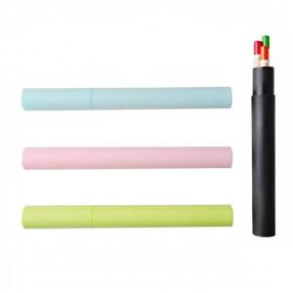

【상세/제작정보】 | 기본수량 미만시 도당 10000원 추가됩니다

【인쇄/포장옵션】 | 실크 / 별도문의

【공급단가】 | 수량 | 500~ | 1,000~ | 2,000~ | 3,000~ | 5,000~
*VAT별도 | 단가 | 600원 | 580원 | 560원 | 540원 | 520원

【상품 URL】 | https://www.synergygift.co.kr:443/src/goods_detail.php?gdno=6928

